Table 1
_{CALIDAD FB} ESCALERAS "BETEL "
Ventas 3512392008 3515940775 betelcarpinteria@gmail.com BLADIMIR PADILLA
LISTA DE PRECIOS 01-2025
CÓDIGOS | ESCALERAS FAMILIAR | PR. UNIT. | ESCALERA PINTOR
304 | Escalera N° 4 (1,00 M.) | $ 19,400.00
305 | Escalera N° 5 (1,28 M.) | $ 21,300.00
306 | Escalera N° 6 (1,55 M.) | $ 25,000.00
307 | Escalera N° 7 (1,82 M.) | $ 26,900.00
308 | Escalera N° 8 (2,09 M.) | $ 29,300.00
309 | Escalera N° 9 (2,36 M.) | $ 34,800.00
310 | Escalera N° 10 (2,63 M.) | $ 39,900.00
 |  | 0 |  | Peldaño Vertical
CÓDIGOS | ESCALERAS COMBINADAS |  | ESCALERA COMBINADA peldaños planas de un lado vertical Tensores de refuerzo limites de aberturas | de Ambos Lados Tensores de refuerzo limites de aberturas
103 | Escalera Banqueta (0.75 M.) | $ 17,500.00
104 | Escalera N° 4 (1,00 M.) | $ 23,150.00
105 | Escalera N° 5 (1,28 M.) | $ 26,050.00
106 | Escalera N° 6 (1,55 M.) | $ 30,200.00
107 | Escalera N° 7 (1,82 M.) | $ 38,300.00
108 | Escalera N° 8 (2,09 M.) | $ 41,850.00
109 | Escalera N° 9 (2,36 M.) | $ 47,050.00
110 | Escalera N° 10 (2,63 M.) | $ 53,350.00
CÓDIGOS | ESCALERAS PINTOR
204 | Escalera N° 4 (1,28 M.) | $ 23,250.00
205 | Escalera N° 5 (1,55 M.) | $ 29,050.00
206 | Escalera N° 6 (1,82 M.) | $ 31,511.50
207 | Escalera N° 7 (2,09 M.) | $ 41,300.00
208 | Escalera N° 8 (2,36 M.) | $ 44,750.00
209 | Escalera N° 9 (2,63 M.) | $ 49,450.00
210 | Escalera N° 10 (2,90 M.) | $ 55,650.00
211 | Escalera N° 11 (3,17 M.) | $ 59,400.00
212 | Escalera N° 12 (3,44 M.) | $ 76,000.00
213 | Escalera N° 13 (3,66 M.) | $ 91,300.00
CÓDIGOS | FRATACHO ALGARROBO
1225 | Fratacho 12 x 25 cm. | $ 2,250.00
1230 | Fratacho 12 x 30 cm. | $ 2,800.00
1235 | Fratacho 12 x 35 cm. | $ 3,050.00
1240 | Fratacho 12 x 40 cm. | $ 3,400.00
1425 | Fratacho 14 x 25 cm. | $ 3,050.00
1430 | Fratacho 14 x 30 cm. | $ 3,400.00
1435 | Fratacho 14 x 35 cm. | $ 3,500.00
1440 | Fratacho 14 x 40 cm. | $ 4,350.00
CÓDIGOS | FRATACHO ALGARROBO
3009 | Mucheteros | $ 3,100.00
3109 | Esquineros | $ 3,100.00
CÓDIGOS | FRATACHO PINO
41225 | Fratacho 12 x 25 cm. | $ 1,900.00
41230 | Fratacho 12 x 30 cm. | $ 2,100.00
CÓDIGOS | TABLÓN Y CABALLETES
6001 | Tablón 2 x 0,70 | $ 41,000.00
6002 | Caballete | $ 8,050.00
6003 | Tablón con Patas Rebatibles | $ 63,350.00
6004 | Banco Rebatible 1.80 x 0.30 | $ 27,200.00
6005 | Mesa de camping 1 x 0,60 | $ 14,600.00
6006 | Mesa de camping 0,80 x 0,60 | $ 13,450.00
6007 | Banco de camping | $ 7,350.00
CÓDIGOS | FRATACHO PLÁSTICO FIELTRO
2220 | Paño Grueso 20 cm. | $ -
2225 | Paño Grueso 25 cm. | $ 1,000.00
3320 | Paño Fino 20 cm. | $ -
3325 | Paño Fino 25 cm. | $ -

CÓDIGOS | ZARANDAS |  | VIGENCIA 01/02/2025 LOS PRECIOS NO INCLUYEN IVA
5001 | Carretilla | $ 5,750.00
5002 | Mosquitera | $ 4,200.00
5003 | Fina | $ 4,650.00
5004 | Súper Fina | $ -
5005 | Colador para Pintura | $ -
 |  |  | 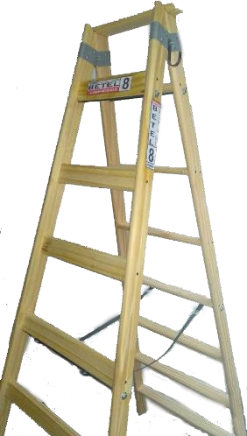 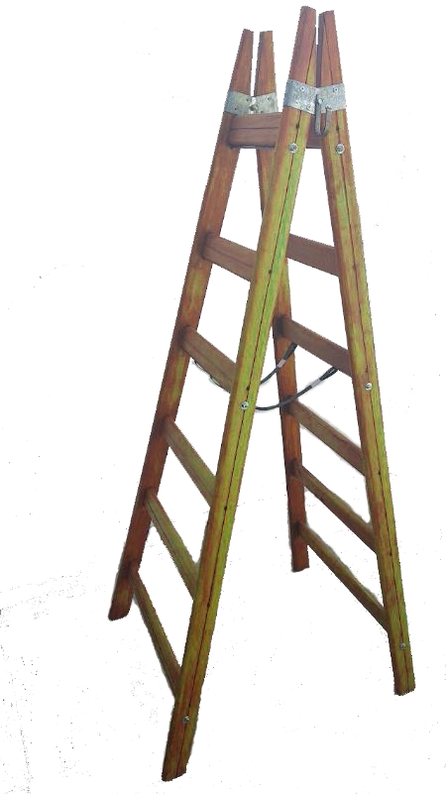
 |  |  | 